디자인 명세
디자인

개요
그래픽디자인 작업에 관련한 명세.

작업 표
# | 할당량 | 내용 | 상세내용 명세 |  |  |  | 크기 | O/X
1 | 7 (장당 2) | 배경 : 4장 | 모든 그림은 쿼터뷰로 그려주세요! MapleStory2의 블록 뒤 '배경그림' 같이 그려주시면 됩니다. |  |  |  | 2560 x 1440
 |  |  | 파스텔톤으로 채색해주세요. 실제 스테이지 리소스보다 명도와 채도를 낮게.
 |  | Stage 0 | 연두색 잔디. 우측 상단에 커다란 호수가 있음, 전체 크기의 1/4 정도. (왼쪽 그림)
 |  | Stage 1 | 황금+갈색 잔디. 호수는 전체 크기의 1/5 정도로 두 개 있고, 위치는 자유 (오른쪽 그림)
 |  | Stage 2 | 잔디가 별로 없고 바위 또는 흙 바닥. 나무와 잎 색이 어둡고, 그늘진 곳에는 눈이 일부분 쌓여있음.
 |  | Stage 3 | POWER 설산! 모든 바닥이 눈으로 뒤덮여있음, 얼어있는 호수가 화면 가운데에, 1/3 크기정도로 위치
 | 캐릭터 스프라이트 ( 다 되면 체크)
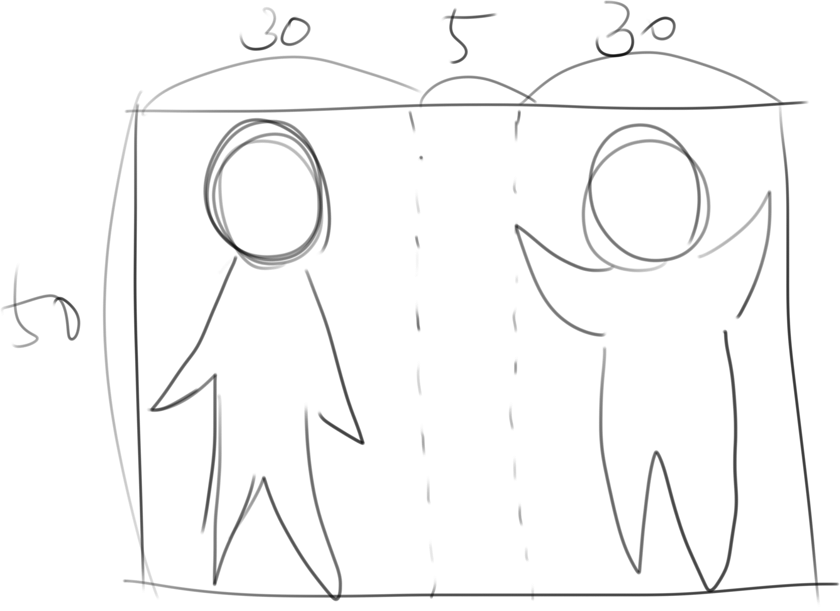
2 | 7 | 이동 : 4x4 = 16장 |  |  | 첫째와 둘째가 같이 있는 Sprite로 그려주세요. |  | 65x50
 |  |  |  |  | 두 캐릭터는 모션이 달라도 되지만, 같아도 됩니다.
 |  |  |  |  | 캐릭터디자인은 아래 '원화' 파트 참고.

 |  |  |  |  | Sprite 개당 크기 65x50, 캐릭터 하나당 30x50, 가운데에 5x50의 공백
 |  |  |  |  | 위, 아래, 왼, 오 각각 4장씩 총 16장, png파일로 저장.
 |  |  |  |  | 16장을 하나의 png파일로 묶어서 주세요. (기획서 Sprite 부분 참고)

3 | 5 | 인터랙션 : 11장
 |  | 나무 ( h<3 ) : 4장 | 나무 줄기. 가운데 5x50 빈 공간 두고 양쪽에서 '잡고 올라가는' 애니메이션. 가운데는 투명처리 해주세요.
 |  | 나무 ( h>=3 ) : 4장 | 나무 잎 + 가지. 가지를 잡고 올라가거나(이때 가지는 같이 그려주세요) 머리에 잎이 묻은 것도 좋습니다.
 |  | 까마귀 인터랙션 : 1장 | 까마귀에게 맞았을 때 보여지는 Sprite. 양 손 가드 올리고 얼굴 찌푸리는걸로 그려주세요!
 |  | 곰 인터랙션 : 1장 | 곰에 닿아 기절했을 때 보여지는 Sprite.
 |  |  | 곰에게 닿으면 화면이 0.5초동안 검은색으로 fade out됩니다. 땅바닥에 바로 쓰러져있는 모습을 그려주세요.
 |  |  | 둘 다 정신을 잃어도 되고 한 명만 정신을 잃고 나머지 한 명이 흔들흔들해도 됩니다. 그리고 싶은대로!
 | 스테이지 리소스 ( 다 되면 체크)
4 | 5 | 타일 (4*4)+1 = 17장 | 배경에 맞는 색의 바닥 + 아래와 같은 눈의 양으로 스테이지당 4장씩 그려주면 됩니다. 포탈은 공용. |  |  |  | 420x280




 |  | : 4스테이지x4종류 + 포탈 1종 (왼쪽) 스테이지 1 --> 스테이지 4 (오른쪽)

5 | 4 | 나무 : 4 x 2 = 8종 | 높이는 타일의 가로 길이와 동일, 너비는 최소 200 최대 400입니다. 한 스테이지당 2종류. |  |  |  | 400x420
 |  | stage 0 | 낙엽수. 초록 잎과 낙엽진 잎이 섞인 나무로 그려주세영.
 |  | stage 1 | 잎이 큰 활엽수.
 |  | stage 2 | 1스테이지보단 잎이 작은 활엽수. 1스테이지보다 잎 색이 조금 더 짙습니다.
 |  | stage 3 | 침엽수. 나무 가지 + 잎 부분에 눈이 많이 쌓여있게 그려주세요.
6 | 5 | 곰 : (4x4)x2 = 32장 | 위, 아래, 왼쪽, 오른쪽 각각 4장씩, 16장. Patrol 상태 (걸어감) 16장, Chase 상태 (달려감) 16장. |  |  |  | 300x190
7 | 3 | 까마귀 (4x2)x2 = 16 | 왼쪽, 오른쪽 각각 4장씩, 8장. Patrol 상태 (일반) 8장, Attack 상태 (눈 반짝반짝) 8장. |  |  |  | 90x75
8 | 1 | 곰 위치 표식 1종 |  |  |  |  | 60x60
9 | 2 | 얼음꽃 4*1 = 4종 | 공통적으로 하늘색 계열, 흰 색도 들어갈 수 있지만 타일 위에 올렸을 때 눈과 구분되어야 합니다. |  |  |  | 60x60
 |  | (스테이지당 한종류) | stage0에서 stage4로 갈수록 점점 화려해지고 정교해지는 눈 결정 모양으로 작업해주세요.
 | UI ( 다 되면 체크)
10 | 7 | UI | (윗 작업이 다 끝나면 진행합니다.) 조만간 명세 쓸게영

캐릭터 컨셉
이름 |  | 원화그림 |  | 설명 |  | 비고
(미정) 첫째 |  | 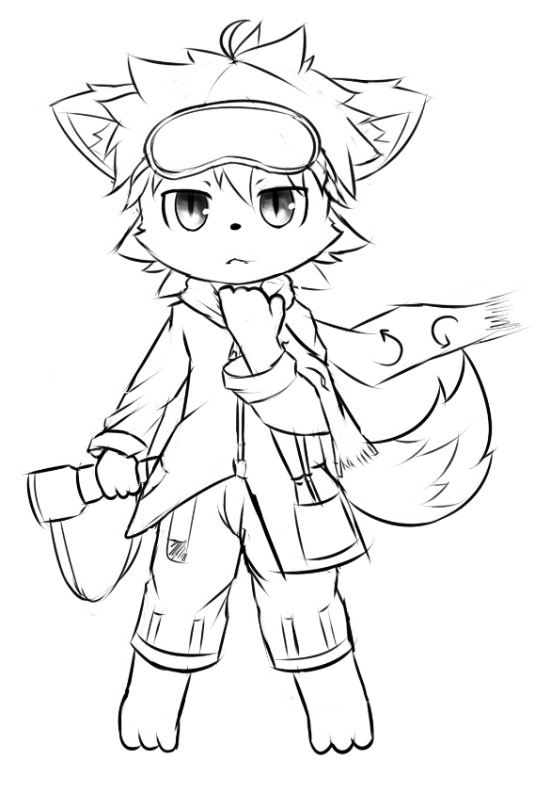 |  | 첫째. 머리엔 커다란 고글을 쓴다.
 |  |  |  | 두툼한 목도리를 두르고 다닌다.
 |  |  |  | 움직일때마다 목도리 끝자락이 펄럭인다.
 |  |  |  | 바지 혹은 외투에 주머니가 있으며,
 |  |  |  | 그 주머니에는 돌돌 말린 지도가 삐죽 꽂혀있다.
 |  |  |  | 강인하고 다부진 표정. 주로 길을 찾는 역할이다.

(미정) 둘째 |  | 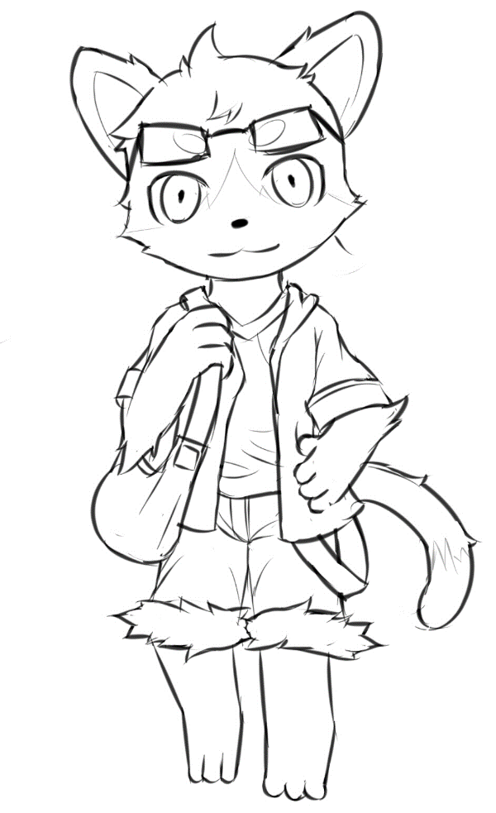 |  | 둘째. 학자 풍의 안경을 쓰고 있다.
 |  |  |  | 갈색 크로스백을 메고 있다.
 |  |  |  | 걸어다닐 때, 양 손에 커다란 하늘색 수정구슬을 들고 다닌다.
 |  |  |  | 이 수정구슬로 찬 공기를 모은다. 는 설정.
 |  |  |  | 나무와 Interact 할 땐 수정구슬을 크로스백안에 넣는다.
 |  |  |  | 곰과 Interact할 땐, 수정구슬을 반드시 손에서 '놓아야' 한다.
 |  |  |  | (둘째가 기절하거나 놀라서 떨어트린다는 등의 이유로) --> Sprite Resource를 따른다.
 |  |  |  | 침착한 표정. 팀 내 브레인 담당.

플레이어 명세
플레이어

개요
플레이어의 조작, 수집, 인터액션, 스프라이트 애니메이션에 대한 명세
link : | 조작 | 수집 | 인터랙션 | 스프라이트

조작
분류 | key |  | 설명 |  | 비고
이동 | ↑ |  | y축 | +1 이동 | tlie 단위가 아닌 world 좌표 단위로 이동
 | ↓ |  | y축 | -1 이동
 | ← |  | x축 | -1 이동
 | → |  | x축 | +1 이동
인터액션 | space |  | action
 | ctrl + space |  | cancel action

$2^{n−1} (\% / sec$)
수집
종류 | 설명
찬 공기 | 공식 : |  | ( n : stage Number ; 1~4 )
 | 100%가 되면 값이 더 이상 증가하지 않는다
 | 기절 하면 찬 공기 값은 0으로 초기화

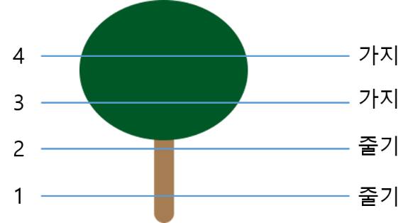
인터랙션
종류 | 오브젝트 이름 |  | 설명
액티브 | Tree

 |  |  |  |  |  |  | h = 캐릭터의 높이,
 |  |  |  |  |  |  | h=0이면 tile(바닥)

 |  |  | 이름 | 조작 | 조건 | 설명
 |  |  | Tree_climb | space | h < 4 | climb 애니메이션 재생, h +1
 |  |  |  |  | h >= 4 | X
 |  |  | Tree_drop | ctrl + space | any | h==0 drop 애니메이션 재생

패시브 |  |  |  | X | 0<h<4 & 마지막 climb 후 10초 뒤

 | Crow |  | h >=3 && crow obj와 충돌판정이 일어나면 발생
 |  |  | 이름 | 조건 | 설명
 |  |  | Crow_lost | 얼음꽃>0 | 다음 확률로 얼음꽃 개수 -1
25 + ( 5 * n ) %
 |  |  |  |  | 공식 : (n : stage No.)
 |  |  |  | <= 0 | X
 |  |  | Crow_drop | any | 5%의 확률로 Tree_drop 발생
 | Bear |  | h < 3 && bear obj와 충돌판정이 일어나면 발생
 |  |  | 이름 |  | 조건 | 설명 |  | 비고
 |  |  | Bear_black_out |  | any | 찬 공기 값 == 0%
 |  |  |  |  |  | 시간 + N (N : 스테이지 시간 ) |  | 시스템 명세 참고

 | Snow Crystal (얼음꽃) |  | Snow Ctystal obj와 충돌판정이 일어나면 발생
 |  |  | 이름 | 조건 | 설명
 |  |  | Snow_get | any | 얼음꽃 개수 +1

스프라이트 애니메이션
종류 | 이름 |  | 설명 |  | 비고
이동 | up_1 ~ 4 |  | ↑ 이동 |  | 실제 적용 후 속도 조절
 | down_1 ~ 4 |  | ↓ 이동 |  | 〃
 | right_1 ~ 4 |  | → 이동 |  | 〃
 | left_1 ~ 4 |  | ← 이동 |  | 〃
인터랙션 | tree_climb_1 ~ 4 |  | 나무에 오른다 |  | 실제 적용 후 속도 조절
 | tree_drop_1 |  | 나무에서 내려온다 |  | 단일 스프라이트
 | crow_lost_1 |  | 까마귀에게 맞을 때 |  | 〃
 | bear_black_out_1 |  | 곰에 닿아 기절할 때 |  | 〃

스테이지 명세
스테이지

개요
스테이지, 맵, 레이어, 오브젝트 배치에 관한 명세
link : | 스테이지 | 맵 | 레이어 | 오브젝트 배치

디자인 목업
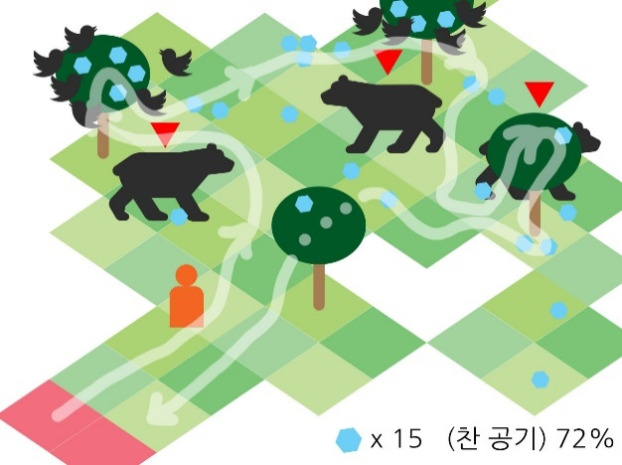
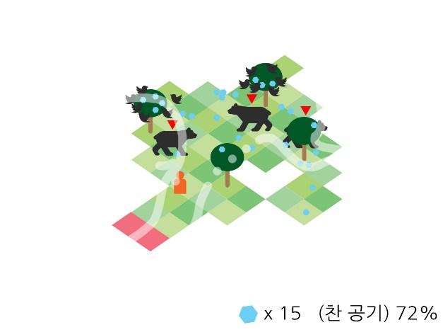

스테이지 종류
Scene 분류 | Stage No. | 맵 넓이 | 스테이지 시간 | 오브젝트 개수 |  |  |  |  | 찬 공기 수집속도 | 비고
 |  |  |  | 곰 | 나무 | 얼음꽃 (바닥 / 나무)
select | - | - | - | - | - | - |  |  | - | 스테이지 선택 scene
game | 1 | 8x8 | 5 | 3 | 4 | 15 / 10 : { 1, 2, 3, 4 } |  |  | 1
 | 2 | 9x9 | 10 | 6 | 7 | 30 / 20 : { 2, 2, 3, 3, 3, 4, 4 } |  |  | 2
 | 3 | 10x10 | 15 | 9 | 10 | 30 / 35 : { 2, 2, 3, 4, 4, 4, 4, 4, 4, 4 } |  |  | 4
 | 4 | 11x11 | 20 | 12 | 15 | 35 / 42 : { 0, 1, 2, 2, 2, 3, 3, 3, 3, 3, 4, 4, 4, 4, 4} |  |  | 8

맵
이름 | 종류 | enum | 설명 |  |  |  |  | Sprite 개수 / stage | 비고
타일 | walkable | 0 | 일반 tile |  |  |  |  | 4
 | cantwalk | 1 | 플레이어 이동이 불가한 지점 (빈 공간) |  |  |  |  | (disabled) | 에디터 제작을 위해 정의
포탈 | portal | 2 | 트리거가 일어나면 게임을 종료하고 select scene으로 이동 |  |  |  |  | 1 | --> Tile 클래스에서 같이 처리했습니다.

레이어
# | 이름 |  | 설명
0 | Background |  | Map 뒷부분에 보여질 Background Sprite Image. 항상 맨 뒤에 위치.
1 | Map
2 | Object |  | Player 및 기타 Object. 항상 Map보다 앞에 위치한다

오브젝트 배치
이름 | 배치 방법 | 생성 개수 | 생성 조건 |  | 위치 |  | sprite 초기 설정
Tree | 수동 |  |  |  | 타일 중앙 |  | 랜덤
Crow | 자동생성 | 6마리 | 나무의 child 얼음꽃 obj >= 3개 |  | 수동배치 내 랜덤 |  | 시작 sprite number 랜덤

Bear | 수동 |  |  |  | 타일 중앙 |  | X
Snow Crystal | 랜덤 |  |  |  | 바닥 : 랜덤 |  | stage별 단일 sprite
 |  |  |  |  | 나무 : 수동배치 내 랜덤

0
7
이름 | 수동배치 위치
Crow
1
6
2
3
4
5

Snow Crystal
0
4
3
1
2
3

오브젝트 명세
오브젝트

개요
오브젝트 리소스, 트리거 및 충돌, AI에 대한 명세.
link : | 오브젝트 렌더링 |  | 트리거 및 충돌 |  | AI

오브젝트 렌더링
이름 | 렌더링 레이어 | 렌더링 레이어 오더 (t : Tile's order) |  | 인터랙션 시 레이어 오더 변경 |  |  | 비고

Tree | object | t |  | 플레이어 오더 += 1
Crow |  | 2 * 10 + t |  | 오브젝트 오더 = 플레이어 + 1
Bear |  | t |  | X
Bear's tag |  | 3 * 10 + t |  |  |  |  | 항상 맨 위에 렌더링되어야 함
Snow Crystal |  | 1 * 10 + t |  | X
 |  | t + 1

트리거 & 충돌
이름 | 충돌 | 종류 | 조건 |  |  | 설명
Tree | Trigger | Enter | collider.tag == Player |  |  | 해당 나무 오브젝트의 알파값을 0.1로 조정
 |  | Exit | collider.tag == Player |  |  | 해당 나무 오브젝트의 알파값을 1.0으로 조정
 |  | Enter | collider.tag == Bear && 렌더링 레이어 오더 값 동일 |  |  | 충돌한 Bear Object의 레이어 오더 += 1

 |  | Exit | collider.tag == Bear && 렌더링 레이어 오더 값 동일 |  |  | 충돌한 Bear Object의 레이어 오더 -= 1

Snow Crystal | Collision | Enter | collider.tag == Player |  |  | GET 파티클 생성 및 GET SE 재생
 |  |  |  |  |  | 해당 얼음꽃 오브젝트 Destroy
Crow | Trigger | Enter | collider.tag == Player |  |  | LOST SE 재생

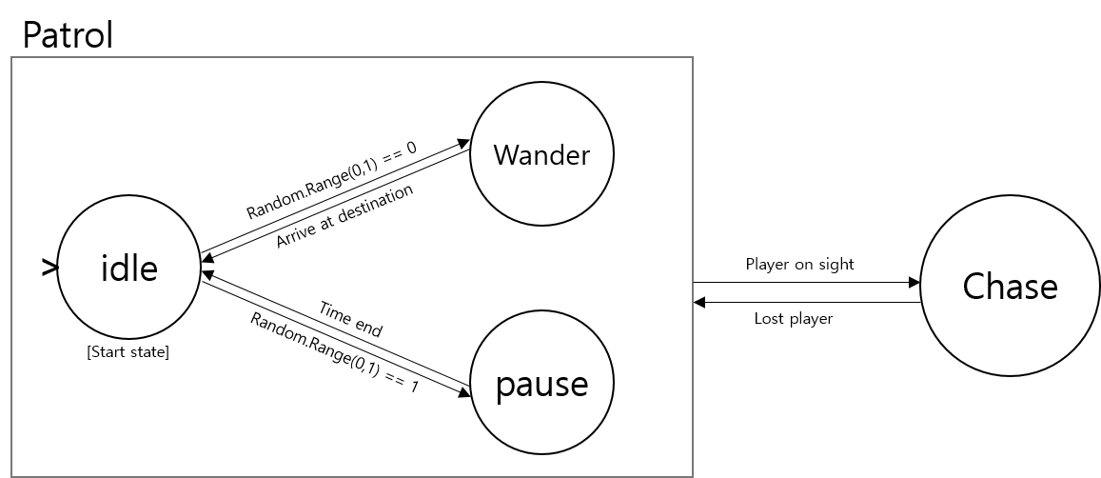
AI
이름 | 설명
Bear

 | 상태 | 설명
 | idle | 유휴상태. Wander 또는 Pause를 결정한다.
 | wander | 현 위치에서 거리가 30인 랜덤한 곳을 destination으로 설정하고 walk
 | pause | 2초간 제자리에서 정지한다
 | chase | 시야 안( 거리 50, 각도 90 이내) 에서 플레이어를 감지하면 walk 속도의 2배로 추격

 | * 값은 테스트 후 조정될 수 있음

시스템 명세
시스템

개요
시간, 장소 이동, 엔딩에 관한 명세
link : | 시간 | 장소 이동 | 엔딩

시간
종류 |  | 설명 |  |  |  |  | 비고
D-day |  | 45일 |  |  |  |  | 테스트 후 조정될 수 있음
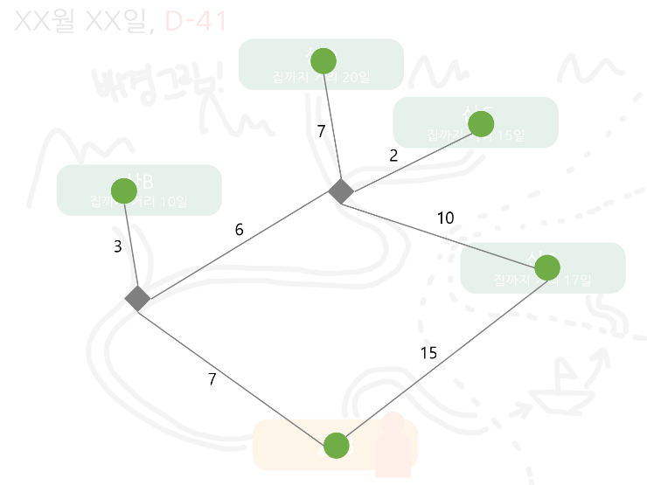
스테이지 시간

 |  | 이름 | 집까지 최단거리
 |  | A산 | 15
 |  | B산 | 10
 |  | C산 | 15
 |  | D산 | 20

장소 이동
위치 | 집으로 | 산A로 | 산B로 | 산C로 | 산D로
집에서 | X | O | O | O | O
산A에서 | O | X | O | O | O
산B에서 | O | O | X | O | O
산C에서 | O | O | O | X | O
산D에서 | O | O | O | O | X

시간 조건 | 현재 위치 | 선택 위치 | 다음 위치 | flow | 설명
D-day 전 | 산 | 집 | 집 | 엔딩
 | 산 | 산 | 산 | 인게임
D-day 후 | 산 | X | 집 | 엔딩 | 버튼 선택 불가. 강제 엔딩
 | 산

엔딩
조건 |  | 산A | 산B | 산C | 산D | 2종류 | 3종류
모든조건 충족 |  | 가루눈 | 진눈깨비 | 싸락눈 | 함박눈 | 싸락눈 | 함박눈
Time out |  | 삐침엔딩
얼음꽃 부족 |  | 눈 결성 실패 --> 감기엔딩
찬 공기 부족 |  | 눈 결성 실패 --> 얼음꽃 선물 엔딩

조건 |  | 설명
Time out |  | 집에 도착한 날짜가 D-day를 넘겼을 때
얼음꽃 부족 |  | 각 스테이지에서 요구하는 얼음꽃 양을 충족시키지 못한 채로 게임이 종료되었을 때
찬 공기 부족 |  | 플레이어가 들고 있는 찬공기의 값이 100%가 아닐 떄

게임 플로우
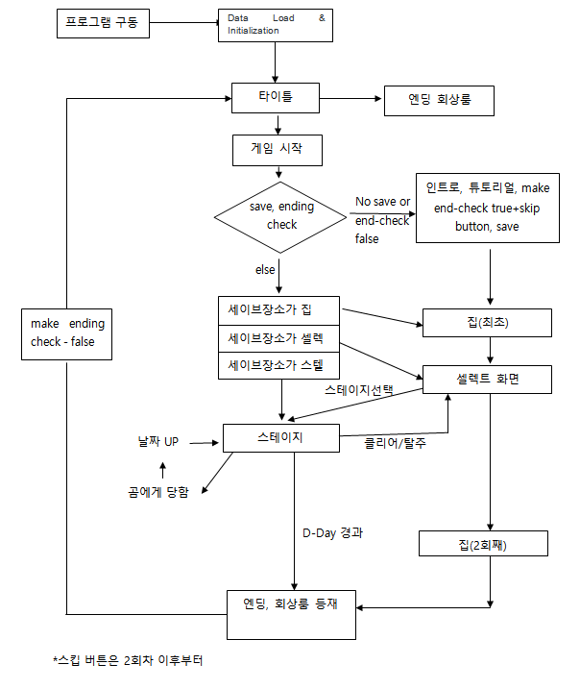
Game Flow

